Лист1
 |  | ЗАПЧАСТИ ДЛЯ ФИЛЬТРОВАЛЬНОЙ УСТАНОВКИ СЕРИИ FSU

Составные части моделей Ultra: FSU-4/ FSU-6/ FSU-8
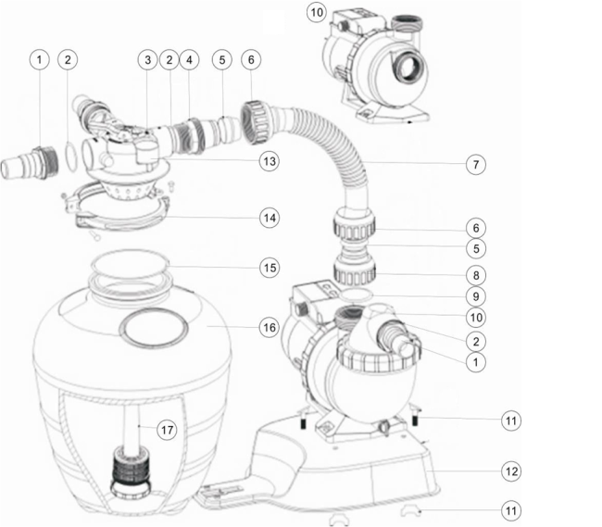

№ п/п | Часть № | Описание | Кол-во
1 | 01013051 | Адаптер 32 мм и 38 мм | 3
2 | 02020013 | Уплотнительное кольцо для коннектора 1,5" | 4
3 | 88281105B | 4-х ходовой клапан 1,5" верхнего монтажа (только клапан) (черный) | 1
4 | 01013047 | Адаптер для шланга | 1
5 | 02011026 | Втулка для шланга | 2
6 | 01013046 | Гайка для шланга | 2
7 | 01370011 | Шланг | 1
8 | 01013049 | Переходник шланга с гайкой | 1
9 | 02011104 | Уплотнительное кольцо для соединения 1,5" | 1
10 | 88028419 | Насос AMU012TP AQUA-MINI (с таймером и префильтром) | 1
10 | 88027519 | Насос AMU012T AQUA-MINI (с таймером) | 1
10 | 88027819 | Насос AMU012P AQUA-MINI (с префильтром) | 1
10 | 88028119 | Насос AMU012 AQUA-MINI | 1
10 | 88028420 | Насос AMU016TP AQUA-MINI, 220 В/50 Гц | 1
10 | 88027520 | Насос AMU016T AQUA-MINI (с таймером) | 1
10 | 88027820 | Насос AMU016P AQUA-MINI (с префильтром) | 1
10 | 88028120 | Насос AMU016 AQUA-MINI | 1
10 | 88028401 | Насос AMU020TP AQUA-MINI, 220 В/50 Гц | 1
10 | 88027501 | Насос AMU020T AQUA-MINI (с таймером) | 1
10 | 88027801 | Насос AMU020P AQUA-MINI (с префильтром) | 1
10 | 88028101 | Насос AMU020 AQUA-MINI | 1
11 | 89033601 | Винт для крепления насоса | 1
12 | 01111105 | Подставка | 1
13 | 06021014 | Пластиковый манометр с уплотнительным кольцом (28psi) | 1
14 | 89033602 | Хомут с винтами и гайкой | 1
15 | 02010045 | Уплотнительное кольцо | 1
16 | 01331061 | Резервуар фильтра 13" | 1
17 | 89033603 | Дюзы с центральной трубой в сборе | 1

